상품제안서
로얄큐피트펜 | 상품코드: F03330

 |  |  |  |  |  |  | 02-412-0044 | www.easy1.co.kr
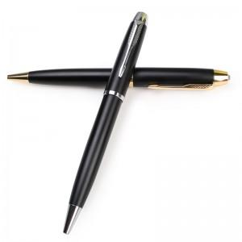

【상세/제작정보】 | 컬러인쇄/레이져인쇄가능합니다.(비용별도) 1박스=200개 택배비 6000원vat별도

【인쇄/포장옵션】 | 레이저, 풀칼라 / 포장지포장

【공급단가】 | 수량 | 150~ | 500~ | 1,000~ | 2,000~ | 3,000~
*VAT별도 | 단가 | 3,240원 | 3,120원 | 3,000원 | 2,880원 | 2,800원

【상품 URL】 | https://dev.easy1.co.kr:443/src/goods_detail.php?gdno=3330

